상품제안서
LED 후레쉬 손전등 캠핑 랜턴 | 상품코드: F29256

 |  |  |  |  |  |  | 02-412-0044 | www.easy1.co.kr
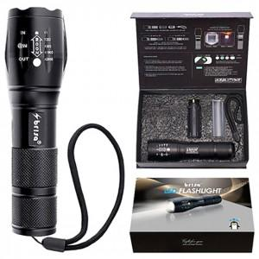

【상세/제작정보】 | 기본수량 미만 인쇄시 비용 추가. 전용케이스에 PET스티커부착 무료.

【인쇄/포장옵션】 | 레이저, 스티커 / 포장지포장

【공급단가】 | 수량 | 20~ | 100~ | 300~ | 500~ | 1,000~
*VAT별도 | 단가 | 5,880원 | 5,780원 | 5,630원 | 5,530원 | 5,390원

【상품 URL】 | https://easy1.co.kr:443/src/goods_detail.php?gdno=29256

